상품제안서
모나미예감적중A+ | 상품코드: S22399

 |  |  |  |  |  |  | 02-713-8555 | www.synergygift.co.kr
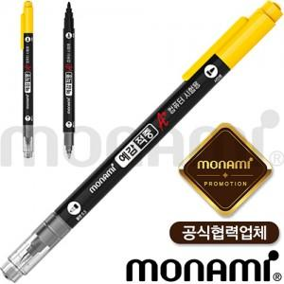

【상세/제작정보】 | <p style="text-align: center; " align="center">단면 인쇄만 가능 (반대편 브랜드각인)<br>12자루​(한묶음) 단위로 주문 가능합니다</p>

【인쇄/포장옵션】 | 실크 / OPP(비닐)

【공급단가】 | 수량 | 1,008~ | 2,004~ | 3,000~ | 5,004~ | 10,008~
*VAT별도 | 단가 | 510원 | 500원 | 480원 | 460원 | 440원

【상품 URL】 | https://www.synergygift.co.kr:443/src/goods_detail.php?gdno=22399

